Sheet1
温度 | NTC Kohm | Voltage 伏 | 目标1-正 | 目标2-中 | ADC值 |  | ADC值2 | 温度 | Vol公式2 | 方差2 | 3.7205882353 |  | 温度 | Vol 旧软件 |  | ADC值开机 | 温度 | Vol 新软件 | 方差2 | 59.305294118 |  | ADC值开机 | 温度 | Vol 旧软件 | 方差2 | 42.098235294
-20 | 71.18 | 1114258 | 1114 | 1058 | 1491 | 1114 | 1439 | -20 | 1114 | 0 |  | 1000 | 15 | 431.1 | 1114 | 3668 | -20 | 1114 | 0 |  | 1000 | 3668 | -20 | 1112.5 | 2.25
-15 | 55.62 | 1002699 | 1003 | 948 |  | 96 | 1295 | -15 | 1000.4 | 6.76 |  | 100 | 20 | 387.1 | 96 | 3338 | -15 | 1013.3 | 106.09 |  | 100 | 3338 | -15 | 1011.6 | 73.96
-10 | 43.81 | 892506 | 893 | 840 |  | 1439 | 1159 | -10 | 893 | 0 |  | 3300 | 25 | 345.5 | 3668 | 3004 | -10 | 911.4 | 338.56 |  | 3300 | 3004 | -10 | 909.5 | 272.25
-5 | 34.77 | 786652 | 787 | 737 |  | 149 | 1021 | -5 | 784.1 | 8.41 |  | 356 | 25 | 303.3 | 332 | 2644 | -5 | 801.5 | 210.25 |  | 356 | 2644 | -5 | 799.5 | 156.25
0 | 27.80 | 687567 | 688 | 642 | 950 |  | 898 | 0 | 687.1 | 0.81 |  |  | 30 | 265.7 |  | 2278 | 0 | 689.8 | 3.24 |  |  | 2278 | 0 | 687.6 | 0.16
5 | 22.37 | 596576 | 597 | 556 |  |  | 779 | 5 | 593.2 | 14.44 |  |  | 35 | 229.3 |  | 2012 | 5 | 608.7 | 136.89 |  |  | 2012 | 5 | 606.3 | 86.49
10 | 18.13 | 514978 | 515 | 479 |  |  | 680 | 10 | 515 | 0 |  |  | 40 | 199 |  | 1714 | 10 | 517.7 | 7.29 |  |  | 1714 | 10 | 515.1 | 0.01
15 | 14.78 | 442587 | 443 | 411 |  |  | 588 | 15 | 442.4 | 0.36 |  |  | 45 | 170.9 |  | 1486 | 15 | 448.1 | 26.01 |  |  | 1486 | 15 | 445.4 | 5.76
20 | 12.12 | 379263 | 379 | 352 |  |  | 507 | 20 | 378.5 | 0.25 |  |  | 50 | 146.2 |  | 1280 | 20 | 385.3 | 39.69 |  |  | 1280 | 20 | 382.5 | 12.25
25 | 10.00 | 324561 | 325 | 301 |  |  | 437 | 25 | 323.3 | 2.89 |  |  | 55 | 124.8 |  | 1084 | 25 | 325.5 | 0.25 |  |  | 1084 | 25 | 322.6 | 5.76
30 | 8.30 | 277667 | 278 | 258 |  |  | 380 | 30 | 278.3 | 0.09 |  |  | 60 | 107.3 |  | 916 | 30 | 274.2 | 14.44 |  |  | 916 | 30 | 271.2 | 46.24
35 | 6.92 | 237426 | 237 | 220 |  |  | 327 | 35 | 236.5 | 0.25 |  |  | 65 | 91.1 |  | 784 | 35 | 233.9 | 9.61 |  |  | 784 | 35 | 230.8 | 38.44
40 | 5.80 | 203220 | 203 | 189 |  |  | 278 | 40 | 197.8 | 27.04 |  |  | 65 | 76.2 |  | 696 | 40 | 207.1 | 16.81 |  |  | 696 | 40 | 203.9 | 0.81
45 | 4.88 | 174017 | 174 | 162 | 288 |  | 247 | 45 | 173.3 | 0.49 |  |  | 65 | 66.7 |  | 598 | 45 | 177.2 | 10.24 |  |  | 598 | 45 | 174 | 0
50 | 4.13 | 149433 | 149 | 139 |  |  | 216 | 50 | 148.9 | 0.01 |  |  | 65 | 57.2 |  | 524 | 50 | 154.6 | 31.36 |  |  | 524 | 50 | 151.4 | 5.76
55 | 3.51 | 128559 | 129 | 120 |  |  | 192 | 55 | 129.9 | 0.81 |  |  | 65 | 49.9 |  | 460 | 55 | 135.1 | 37.21 |  |  | 460 | 55 | 131.8 | 7.84
60 | 3.00 | 111000 | 111 | 103 | 210 |  | 167 | 60 | 110.2 | 0.64 |  |  | 65+ | 42.2 |  | 396 | 60 | 115.5 | 20.25 |  |  | 396 | 60 | 112.2 | 1.44
65 | 3.00 | 95915 | 96 | 48 |  |  | 149 | 65 | 96 | 0 |  |  | 65+ | 36.7 |  | 332 | 65 | 96 | 0 |  |  | 332 | 65 | 92.7 | 10.89
65+ |  |  |  | 10

步骤
1 | 在R535处用高速电源直接供1.11V
2 | 读取ADC值，此ADC值表示为温度-20度
3 | 以此类推，分别得到不同温度下的ADC值
4 | 根据ADC值进行控制，当温度小于0度或大于45度时，禁止充电

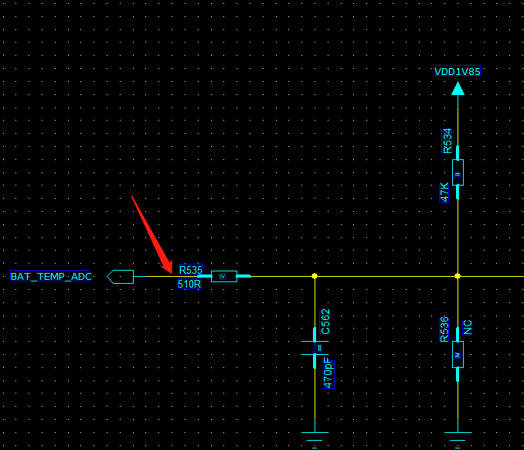

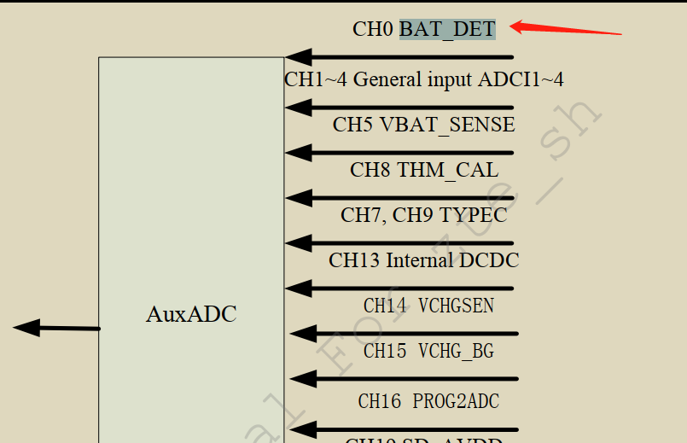

 |  |  |  |  |  |  |  |  |  | longueur

ADC电源1
温度 | Voltage 伏 | ADC值
-20 | 1114258 | 1491
-15 | 1002699
-10 | 892506
-5 | 786652
0 | 687567 | 950
5 | 596576
10 | 514978
15 | 442587
20 | 379263
25 | 324561
30 | 277667
35 | 237426
40 | 203220
45 | 174017 | 288
50 | 149433
55 | 128559
60 | 111000 | 210
65 | 95915
 |  |  | 偏移 | 846 |  | 0.47222222222
 |  |  |  | 0 |  | 846
 |  |  | 加 | 10
 |  |  | 倍数 | 5.6
温度 | 实测ADC值 | 直线ADC值 | 修正ADC值 | 差值 | 方差 | 745.06746092
-20 | 1813 | 1813 | 1823.5973866 | -10.597386626 | 112.30460329 |  |  | 0
-15 | 1690.2 | 1731.6875 | 1670.7246728 | 60.96282716 | 379.28836799 |  |  | 1
-10 | 1567.4 | 1650.375 | 1531.0059977 | 119.3690023 | 1324.5234035 |  |  | 2
-5 | 1444.6 | 1569.0625 | 1404.4413612 | 164.6211388 | 1612.7162702 |  |  | 3
0 | 1321.8 | 1487.75 | 1291.0307633 | 196.71923665 | 946.74592415 |  |  | 4
5 | 1199 | 1406.4375 | 1190.7742041 | 215.66329586 | 67.66371755 |  |  | 5
10 | 1076 | 1325.125 | 1103.6729828 | 221.45201722 | 765.79397575 |  |  | 6
15 | 1006 | 1243.8125 | 1024.9584276 | 218.85407238 | 359.42197774 |  |  | 7
20 | 922 | 1162.5 | 952.40545245 | 210.09454755 | 924.49153887 | 240.5 | 240 | 8
25 | 851 | 1081.1875 | 883.29662869 | 197.89087131 | 1043.0722247 |  |  | 9
30 | 794 | 999.875 | 822.12606143 | 177.74893857 | 791.07533162 |  |  | 10
35 | 725 | 918.5625 | 769.82144935 | 148.74105065 | 2008.9623222 |  |  | 11
40 | 708 | 837.25 | 696.29346646 | 140.95653354 | 137.04292743 |  |  | 12
45 | 651 | 755.9375 | 642.92166032 | 113.01583968 | 65.259571914 |  |  | 13
50 | 604.66666667 | 674.625 | 586.40935881 | 88.215641188 | 333.32929009 |  |  | 14
55 | 558.33333333 | 593.3125 | 531.7696765 | 61.542823504 | 705.6278646 |  |  | 15
60 | 512 | 512 | 479.00261337 | 32.997386626 | 1088.8275241 |  |  | 16
65 | 400 | 400 | 443.73886387 | -43.738863868 | 1913.0882125
 | 300 | 300 | 421.49967888 | -121.49967888

ADC电源2
 | Voltage 伏
-20 | 1114258
-15 | 1002699
-10 | 892506
-5 | 786652
0 | 687567
5 | 596576
10 | 514978
15 | 442587
20 | 379263
25 | 324561
30 | 277667
35 | 237426
40 | 203220
45 | 174017
50 | 149433
55 | 128559
60 | 111000
65 | 95915
温度 | Voltage 伏 | ADC值
-20 | 1114258 | 1491
-15 | 1002699
-10 | 892506
-5 | 786652
0 | 687567 | 950
5 | 596576
10 | 514978
15 | 442587
20 | 379263
25 | 324561
30 | 277667
35 | 237426
40 | 203220
45 | 174017 | 288
50 | 149433
55 | 128559
60 | 111000 | 210
65 | 95915
 |  |  | 偏移 | 280 |  | 0.19457956915
 |  |  |  | 0 |  | 273.41
 |  |  | 加 | 14
 |  |  | 倍数 | 5
温度 | 实测ADC值 | 直线ADC值 | 修正ADC值 | 差值 | 方差 | 2127.1660603
-20 | 1439 | 1439 | 1441.8930818 | -2.893081761 | 8.3699220759 |  |  | 0
-15 | 1295 | 1359.5 | 1252.9304069 | 106.56959313 | 1769.8506665 |  |  | 1
-10 | 1159 | 1280 | 1093.587846 | 186.41215397 | 4278.7498874 |  |  | 2
-5 | 1021 | 1200.5 | 956.44432212 | 244.05567788 | 4167.4355467 |  |  | 3
0 | 898 | 1121 | 845.41061715 | 275.58938285 | 2765.643189 |  |  | 4
5 | 779 | 1041.5 | 753.20365711 | 288.29634289 | 665.45130652 |  |  | 5
10 | 680 | 962 | 676.47306521 | 285.52693479 | 12.439269019 |  |  | 6
15 | 588 | 882.5 | 610.40865102 | 272.09134898 | 502.14764053 |  |  | 7
20 | 507 | 803 | 551.39983451 | 251.60016549 | 1971.3453043 | 296 | 240 | 8
25 | 437 | 723.5 | 496.14202756 | 227.35797244 | 3497.7794238 |  |  | 9
30 | 380 | 644 | 440.85683031 | 203.14316969 | 3703.5537953 |  |  | 10
35 | 327 | 564.5 | 387.47611759 | 177.02388241 | 3657.3607982 |  |  | 11
40 | 278 | 485 | 335.46518486 | 149.53481514 | 3302.2474705 |  |  | 12
45 | 247 | 405.5 | 278.6294331 | 126.8705669 | 1000.421038 |  |  | 13
50 | 216 | 326 | 222.98175061 | 103.01824939 | 48.744841615 |  |  | 14
55 | 192 | 246.5 | 162.76400863 | 83.73599137 | 854.7431914 |  |  | 15
60 | 167 | 167 | 104.10691824 | 62.893081761 | 3955.5397334 |  |  | 16
65 | 149 | 87.5 | 40.092255208 | 47.407744792 | 11860.896876
 |  |  | 96.157665395 | -96.157665395

 |  |  |  | 48.891461476
 |  |  |  | 6.2264150943

